NormalDist
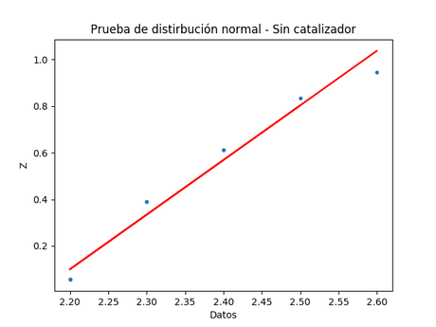
Sin catalizador
Datos | Orden | Fracción | Z
2.3 | 4 | 0.38888888889 | 0.53498932535
2.2 | 1 | 0.055555555556 | 0.1143801056
2.6 | 9 | 0.94444444444 | 0.06317048361
2.3 | 4 | 0.38888888889 | 1.0533621637
2.4 | 6 | 0.61111111111 | -0.39667459261
2.2 | 1 | 0.055555555556 | -0.080834644731
2.5 | 8 | 0.83333333333 | 1.0685203122
2.4 | 6 | 0.61111111111 | -0.19394812034

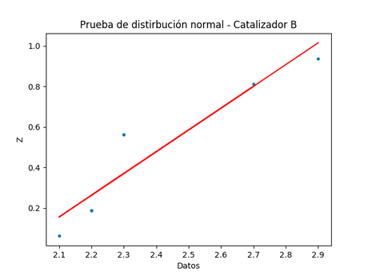
Catalizador B
Datos | Orden | Fracción | Z
2.2 | 2 | 0.1875 | -0.88276264693
2.2 | 2 | 0.1875 | -0.25430174278
2.1 | 1 | 0.0625 | -0.091829513322
2.3 | 5 | 0.5625 | -0.78973927778
2.2 | 2 | 0.1875 | 1.5929505934
2.7 | 7 | 0.8125 | 1.5332576574
2.3 | 5 | 0.5625 | 0.49478616469

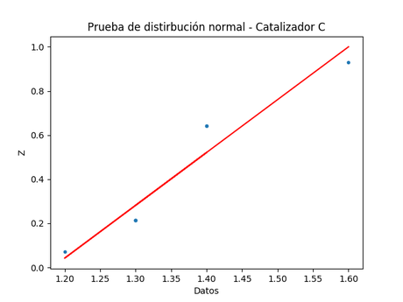
Catalizador C
Datos | Orden | Fracción | Z
1.4 | 5 | 0.64285714286 | -0.38067678587
1.3 | 2 | 0.21428571429 | 0.34060337778
1.3 | 2 | 0.21428571429 | 1.2816032497
1.2 | 1 | 0.071428571429 | -0.86410265672
1.4 | 5 | 0.64285714286 | -0.19861721628
1.3 | 2 | 0.21428571429 | 1.2153989247

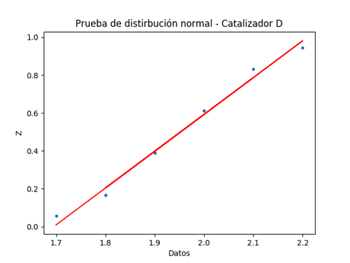
Catalizador D
Datos | Orden | Fracción | Z
2 | 6 | 0.61111111111 | 1.3031816917
1.8 | 2 | 0.16666666667 | -0.40852535098
2.1 | 8 | 0.83333333333 | 0.65412947514
1.9 | 4 | 0.38888888889 | 1.1575822099
1.8 | 2 | 0.16666666667 | 0.65169276681
2.2 | 9 | 0.94444444444 | 0.42334790817
2 | 6 | 0.61111111111 | 0.07456480452
1.7 | 1 | 0.055555555556 | 0.09374930243

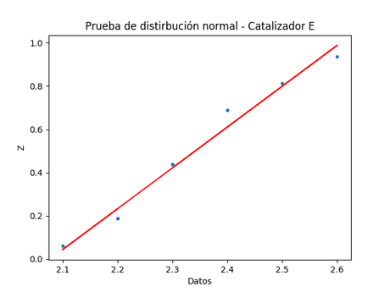
Catalizador E
Datos | Orden | Fracción | Z
2.4 | 6 | 0.6875 | 1.0520015391
2.5 | 7 | 0.8125 | 2.1567163599
2.6 | 8 | 0.9375 | 2.0281913954
2.3 | 4 | 0.4375 | 0.46648177299
2.2 | 2 | 0.1875 | 0.36210829342
2.1 | 1 | 0.0625 | 0.21718020404
2.2 | 2 | 0.1875 | 0.17600242685

